Лист1
 |  | Алгоритм Евклида через вычитание | Алгоритм Евклида через остаток | Алгоритм Стейнца через битовые операции
0 | 20 30 | 561100 | 583900 | 496900
1 | 100 1 | 74100 | 33800 | 54700
2 | 123456789 2 | 701214600 | 25400 | 194700
3 | 1234567890 12 | 976304900 | 31500 | 759900
4 | 9876543210 123456789 | 19186700 | 27234300 | 150000
5 | 1073676287 997 | 10051500 | 175900 | 89900
6 | 1298074214633706835075030044377087 8564657687654654657 | 4680000000 | 229700 | 267600
7 | 123426017006182806728593424683999798008235734137469123231828679 162259276829213363391578010288127 | 0 | 218800 | 337300
8 | 123426017006182806728593424683999798008235734137469123231828678 162259276829213363391578010288126 | 0 | 79600 | 255700
9 | 30414093201713378043612608166064768844377641568960512000000000000 608281864034267560872252163321295376887552831379210240000000000 | 0 | 79500 | 147500
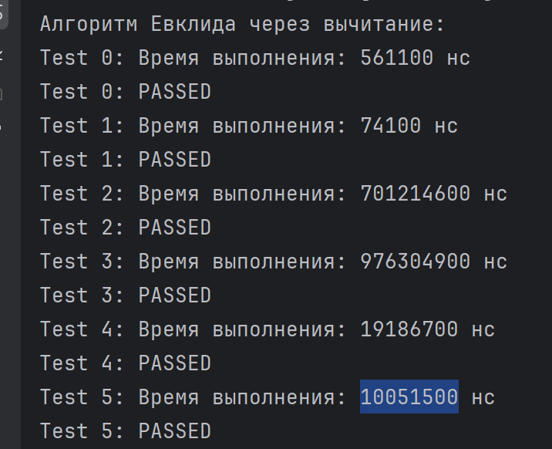
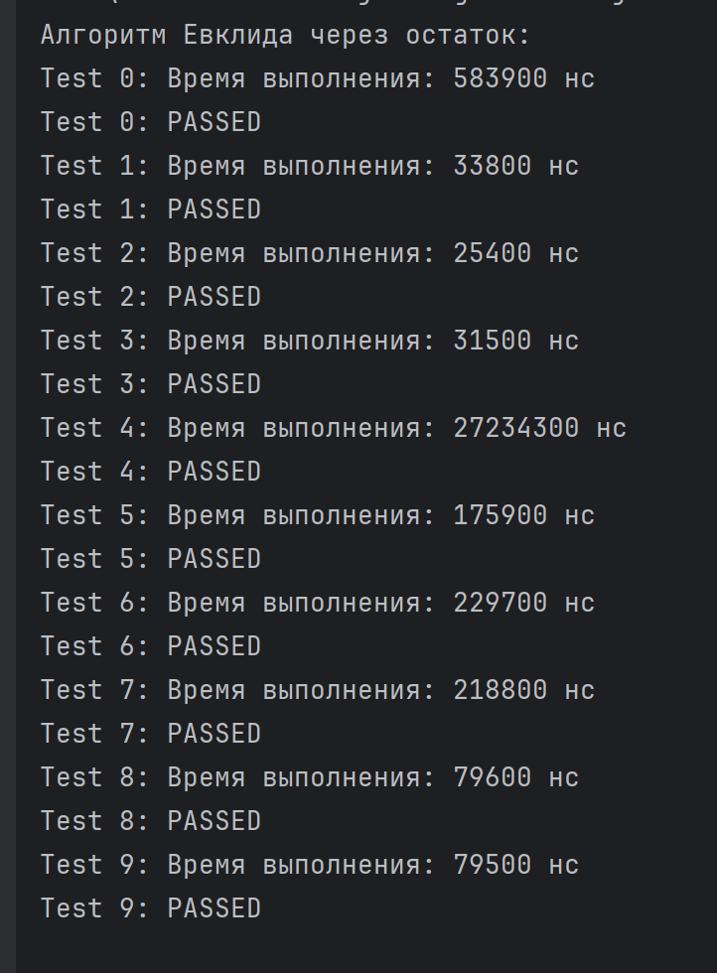
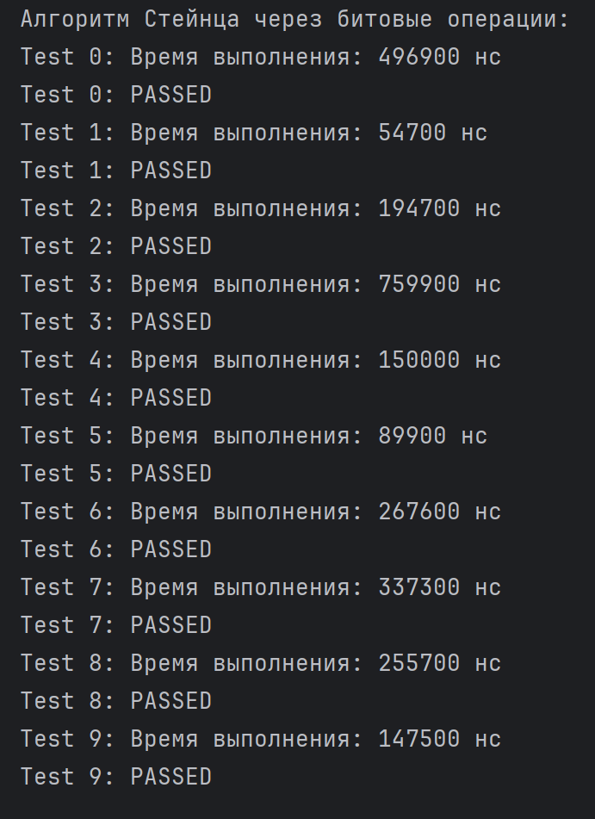

 |  | Через обычные итерации | Через степень двойки с домножением | Через двоичное разложение показателя степени
 |  | 534300 | 612400 | 644700
 |  | 26600 | 15200 | 18300
 |  | 31700 | 231100 | 24900
 |  | 74700 | 133700 | 16700
 |  | 683900 | 166600 | 15500
 |  | 1888000 | 165500 | 16400
 |  | 7053900 | 204400 | 19500
 |  | 68749100 | 276000 | 21600
 |  | 696994200 | 170200 | 17800
 |  | 6748230300 | 204800 | 20300

 | Через рекурсию: | Через итерацию: | Через формулу золотого сечения: | Через возведение матрицы в степень:
0 | 154200 | 159600 | 565000 | 19800
1 | 461600 | 574000 | 659300 | 676700
2 | 23800 | 23200 | 21400 | 48400
3 | 28400 | 24000 | 38000 | 64200
4 | 18900 | 17000 | 37400 | 26300
5 | 23400 | 15200 | 23500 | 33600
10 | 90100 | 23200 | 33400 | 36500
100 | 10800000000 | 108800 | 134900 | 161200
1000 | 270000000000 | 542200 | 741300 | 591800
10000 |  | 5914900 | 6656900 | 3918200
100000 |  | 197018700 | 202717600 | 37918700
1000000 |  | 14046989100 | 22904291400 | 341067300
10000000 |  | 140469891000 | 229042914000 | 7443992100
 |  | Через рекурсию: | Через итерацию: | Через формулу золотого сечения: | Через возведение матрицы в степень:
 | 0 | 154200 | 159600 | 565000 | 19800
 | 1 | 461600 | 574000 | 659300 | 676700
 | 2 | 23800 | 23200 | 21400 | 48400
 | 3 | 28400 | 24000 | 38000 | 64200
 | 4 | 18900 | 17000 | 37400 | 26300
 | 5 | 23400 | 15200 | 23500 | 33600
 | 10 | 90100 | 23200 | 33400 | 36500
 | 100 | 10800000000 | 108800 | 134900 | 161200
 | 1000 | 270000000000 | 542200 | 741300 | 591800
 | 10000 |  | 5914900 | 6656900 | 3918200
 | 100000 |  | 197018700 | 202717600 | 37918700
 | 1000000 |  | 14046989100 | 22904291400 | 341067300
 | 10000000 |  | 140469891000 | 229042914000 | 7443992100

